Cover
Fsoft Insight 2.0 |  |  |  |  | Process | Function Name
 |  |  |  |  | Screen Design | Project General Information

 | 1. Overview
 |  | Tài liệu này mô tả thiết kế màn hình cho hệ thống quản lý thư viện trực tuyến (LIMS) cho các trường đại học.
 |  | Hệ thống này có thể được sử dụng để tìm kiếm sách / tạp chí, báo, tìm ra những người đã mượn sách, yêu cầu để mua một cuốn sách mới vv. Hệ thống tích hợp chứa cả các chức
 |  | cho người sử dụng và cả thủ thư. Các tính năng như gửi email / nhắc nhở vv đều có trong hệ thống này.

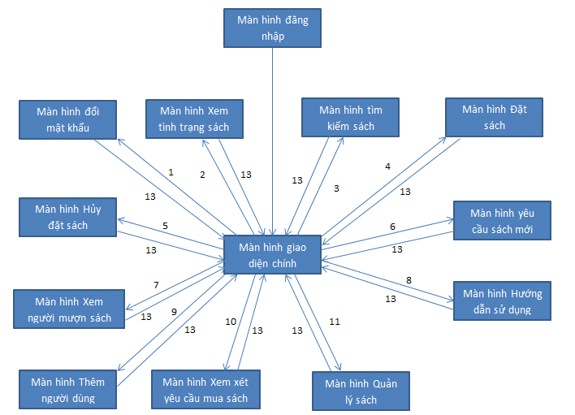

 |  |  |  | 1: Nhấn nút (Đổi mật khẩu)
 |  |  |  | 2: Nhấn nút (Xem tình trạng sách)
 |  |  |  | 3: Nhấn nút (Tìm kiếm sách)
 |  |  |  | 4: Nhấn nút (Đặt sách)
 |  |  |  | 5: Nhấn nút (Hủy đặt sách)
 |  |  |  | 6: Nhấn nút (Yêu cầu sách mới)
 |  |  |  | 7: Nhấn nút (Xem người mượn sách)
 |  |  |  | 8: Nhấn nút (Hướng dẫn sử dụng)
 |  |  |  | 9: Nhấn nút (Thêm người dùng ) (Chỉ cho Librarian)
 |  |  |  | 10: Nhấn nút (Xem xét yêu cầu mua sách) (Chỉ cho Librarian)
 |  |  |  | 11: Nhấn nút (Quản lý sách) (Chỉ cho Librarian)
 |  |  |  | 13: Nhấn nút (Về trang chủ)

 | 2. Screen list

 |  | No | Screen ID |  |  |  | Screen Name | UC Name
 |  | 1 | SCR_LIMS_001 |  |  |  | Đăng nhập | UC_LIMS_001: Đăng nhập
 |  | 2 | SCR_LIMS_002 |  |  |  | Giao diện
 |  | 3 | SCR_LIMS_003 |  |  |  | Đổi mật khẩu | UC_LIMS_002: Đổi mật khẩu
 |  | 4 | SCR_LIMS_004 |  |  |  | Xem tình trạng sách | UC_LIMS_003: Xem tình trạng sách đã đặt
 |  | 5 | SCR_LIMS_005 |  |  |  | Tìm kiếm sách | UC_LIMS_004: Tìm kiếm sách
 |  | 6 | SCR_LIMS_006 |  |  |  | Đặt sách | UC_LIMS_005: Đặt sách
 |  | 7 | SCR_LIMS_007 |  |  |  | Hủy đặt sách | UC_LIMS_006: Hủy đặt sách
 |  | 8 | SCR_LIMS_008 |  |  |  | Yêu cầu sách mới | UC_LIMS_008: Yêu cầu mua sách mới
 |  | 9 | SCR_LIMS_009 |  |  |  | Xem người mượn sách | UC_LIMS_007: Xem người đã mượn sách
 |  | 10 | SCR_LIMS_010 |  |  |  | Hướng dẫn sử dụng | UC_LIMS_009: Xem hướng dẫn sử dụng
 |  | 11 | SCR_LIMS_011 |  |  |  | Thêm người dùng | UC_LIMS_012: Thêm người dùng mới
 |  | 12 | SCR_LIMS_012 |  |  |  | Xem xét yêu cầu mua sách | UC_LIMS_011: Chấp nhận/ từ chối yêu cầu
 |  | 13 | SCR_LIMS_013 |  |  |  | Quản lý sách | UC_LIMS_010: Quản lý sách

Đăng nhập
 |  |  |  |  | Process |  | Screen ID |  |  |  | Screen Name |  |  | Created PIC | Created Date | Approved Date
 |  |  |  |  | Screen Design |  | SCR_LIMS_001 |  |  |  | Đăng nhập |  |  |  |  | MMDDYYY

1. Overview

 | Màn hình đăng nhập cho phép Person và Librarian sử dụng các chức năng của hệ thống

2. Screen Design

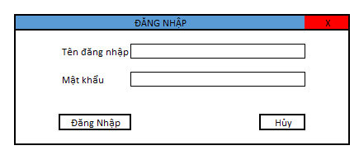
 | 2.1. Screen image

 |  | Màn hình hiển thị lỗi cho các trường hợp không hợp lệ:

 | 2.2. Screen items

 |  | # | Item name |  |  | Control |  | Data type | I/O | Mandatory |  | Default Value | Range Value
 |  | 1 | Đăng nhập label |  |  | Label |  | Text | O
 |  | 2 | Tên đăng nhập label |  |  | Label |  | Text | O
 |  | 3 | Tên đăng nhập |  |  | Textbox |  | Text | I
 |  | 4 | Mật khẩu label |  |  | Label |  | Text | O
 |  | 5 | Mật khẩu |  |  | Textbox |  | Text | I
 |  | 6 | Đăng nhập button |  |  | button
 |  | 7 | Hủy button |  |  | button

 | 2.3. Main screen interaction
 |  | 1) Hệ thống sẽ validate dữ liệu như sau:
 |  |  | a) Thông báo lỗi ngay khi nhập dữ liệu, khi trỏ chuột loss focus
 |  |  | b) Hoặc khi user click vào [Đăng Nhập] button
 |  |  | c) Lỗi sẽ được hiển thị như sau:
 |  |  |  | - Khi sai tên đăng nhập hoặc mật khẩu
 |  |  |  | - Nếu không tìm thấy tên hoặc account của PM, Senior Manager trong danh sách nhân viên, hệ thống hiển thị message "Sai tài khoản hoặc mật khẩu"
 |  |  |  | - Khi nhập dữ liệu vào trường Textbox, hệ thống sẽ chặn không cho user nhập vượt quá maxlenght quy định
 |  |  | d) Bấm vào [Hủy] button
 | 2.4. Screen displaying
 |  | 1) Thông báo lỗi cho các trường hợp không hợp lệ sẽ thực hiên như sau:
 |  |  | - Các dữ liệu không hợp lệ sẽ được hiển thị bằng màu đỏ
 |  |  | - Hệ thống hiển thị thông báo lỗi cho từng trường hợp không hợp lệ theo quy luật từ trên xuống dưới, từ trái qua phải.

 |  | 2) Đối với trường combo box:
 |  |  | Độ rộng của trường combo được fix cứng, nếu dữ liệu dài quá độ rộng thì toàn bộ nội dung dữ liệu sẽ được hiển thị như tooltip.
 |  |  | Dữ liệu sẽ được sort theo Alphabet để người dùng chọn

 |  | 3) Khi màn hình Create new project được open, trỏ chuột sẽ focus váo trường nhập đầu tiên của màn hình, sau đó sẽ di chuyển theo quy luật từ trên xuống dưới, từ trái qua
 |  |  | phải khi user bấm phím Tab trên bàn phím.

 |  | 4) Khi create project mà không phải sub-project thì vùng parent project sẽ được hide đi

Đổi mật khẩu
 |  |  |  |  | Process |  | Screen ID |  |  |  | Screen Name |  |  | Created PIC | Created Date | Approved Date
 |  |  |  |  | Screen Design |  | SCR_LIMS_003 |  |  |  | Đổi mật khẩu |  |  |  |  | MMDDYYY

1. Overview

 | Màn hình đổi mật khẩu cho phép Person đổi mật khẩu

2. Screen Design

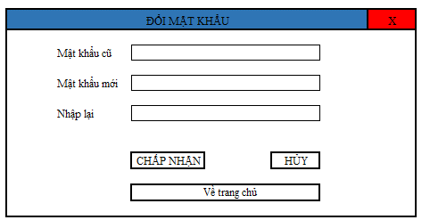
 | 2.1. Screen image

 |  | Màn hình hiển thị lỗi cho các trường hợp không hợp lệ:

 | 2.2. Screen items

 |  | # | Item name |  |  | Control |  | Data type | I/O | Mandatory |  | Default Value | Range Value
 |  | 1 | Đổi mật khẩu label |  |  | Label |  | Text | O
 |  | 2 | Mật khẩu cũ label |  |  | Label |  | Text | O
 |  | 3 | Mật khẩu cũ |  |  | Textbox |  | Text | I
 |  | 4 | Mật khẩu mới label |  |  | Label |  | Text | O
 |  | 5 | Mật khẩu mới |  |  | Textbox |  | Text | I
 |  | 6 | Nhập Lại label |  |  | Label |  | Text | I
 |  | 7 | Nhập Lại |  |  | Textbox |  | Text | I
 |  | 8 | Chấp nhận button |  |  | button
 |  | 9 | Hủy button |  |  | button
 |  | 10 | Về trang chủ button |  |  | button

 | 2.3. Main screen interaction
 |  | 1) Hệ thống sẽ validate dữ liệu như sau:
 |  |  | a) Thông báo lỗi ngay khi nhập dữ liệu, khi trỏ chuột loss focus
 |  |  | b) Hoặc khi user click vào Chấp nhận] button
 |  |  | c) Lỗi sẽ được hiển thị như sau:
 |  |  |  | - Khi sai mật khẩu
 |  |  |  | - Mật khẩu mới và nhập lại không trùng nhau
 |  |  |  | - Khi nhập dữ liệu vào trường Textbox, hệ thống sẽ chặn không cho user nhập vượt quá maxlenght quy định
 |  |  | d) Bấm vào [Hủy] button
 | 2.4. Screen displaying
 |  | 1) Thông báo lỗi cho các trường hợp không hợp lệ sẽ thực hiên như sau:
 |  |  | - Các dữ liệu không hợp lệ sẽ được hiển thị bằng màu đỏ
 |  |  | - Hệ thống hiển thị thông báo lỗi cho từng trường hợp không hợp lệ theo quy luật từ trên xuống dưới, từ trái qua phải.

 |  | 2) Đối với trường combo box:
 |  |  | Độ rộng của trường combo được fix cứng, nếu dữ liệu dài quá độ rộng thì toàn bộ nội dung dữ liệu sẽ được hiển thị như tooltip.
 |  |  | Dữ liệu sẽ được sort theo Alphabet để người dùng chọn

 |  | 3) Khi màn hình Create new project được open, trỏ chuột sẽ focus váo trường nhập đầu tiên của màn hình, sau đó sẽ di chuyển theo quy luật từ trên xuống dưới, từ trái qua
 |  |  | phải khi user bấm phím Tab trên bàn phím.

 |  | 4) Khi create project mà không phải sub-project thì vùng parent project sẽ được hide đi

Tìm kiếm sách
 |  |  |  | Process |  | Screen ID |  |  |  | Screen Name |  |  | Created PIC | Created Date | Approved Date
 |  |  |  | Screen Design |  | SCR_LIMS_005 |  |  |  | Tìm kiếm sách |  |  |  |  | MMDDYYY

1. Overview

 | Màn hình cho phép Person tìm kiếm sách

2. Screen Design

 | 2.1. Screen image
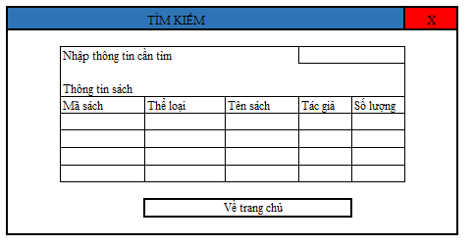

 | 2.2. Screen items

 |  | # | Item name |  | Control |  | Data type | I/O | Mandatory |  | Default Value | Range Value
 |  | 1 | Tìm kiếm label |  | Label |  | Text | O
 |  | 2 | Nhập thông tin label |  | Label |  | Text | O
 |  | 3 | Nhập thông tin label |  | Textbox |  | Text | I
 |  | 4 | Thông tin sách label |  | Label |  | Text | O
 |  | 5 | Thông tin sách gridview |  | gridview |  | Text | O
 |  | 6 | Về trang chủ button |  | button

Xem tìm trạng sách
 |  |  |  | Process |  | Screen ID |  |  |  | Screen Name |  |  | Created PIC | Created Date | Approved Date
 |  |  |  | Screen Design |  | SCR_LIMS_004 |  |  |  | Xem tình trạng sách |  |  |  |  | MMDDYYY

1. Overview

 | Màn hìnhcho phép Person xem tình trạng sách đã đạt như thông tin, thời gian hết hạn…

2. Screen Design

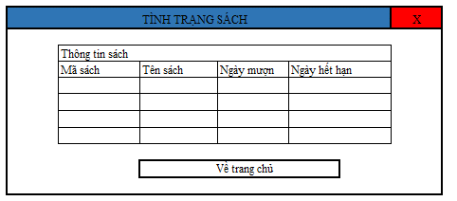
 | 2.1. Screen image

 | 2.2. Screen items

 |  | # | Item name |  | Control |  | Data type | I/O | Mandatory |  | Default Value | Range Value
 |  | 1 | Tình trạng sách label |  | Label |  | Text | O
 |  | 2 | Thông tin sách label |  | Label |  | Text | O
 |  | 3 | Thông tin sách gridview |  | gridview |  | Text | O
 |  | 4 | Về trang chủ button |  | button

 |  | 4) Khi create project mà không phải sub-project thì vùng parent project sẽ được hide đi

Đặt sách
 |  |  |  | Process |  | Screen ID |  |  |  | Screen Name |  |  | Created PIC | Created Date | Approved Date
 |  |  |  | Screen Design |  | SCR_LIMS_006 |  |  |  | Đặt sách |  |  |  |  | MMDDYYY

1. Overview

 | Màn hình đặt sách cho phép Person đặt sách

2. Screen Design

 | 2.1. Screen image
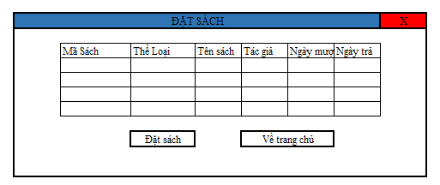

 |  | Màn hình thông báo
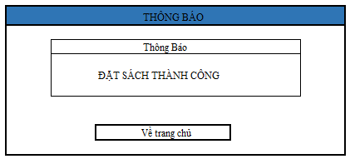

 | 2.2. Screen items

 |  | # | Item name |  | Control |  | Data type | I/O | Mandatory |  | Default Value | Range Value
 |  | 1 | Đặt sách label |  | Label |  | Text | O
 |  | 2 | Đặt sách gridview |  | gridview |  | Text | O
 |  | 3 | Đặt sách button |  | button
 |  | 4 | Về trang chủ button |  | button

Hủy đặt sách
 |  |  |  | Process |  | Screen ID |  |  |  | Screen Name |  |  | Created PIC | Created Date | Approved Date
 |  |  |  | Screen Design |  | SCR_LIMS_007 |  |  |  | Hủy đặt sách |  |  |  |  | MMDDYYY

1. Overview

 | Màn hình cho phép Person hủy sách đã đặt

2. Screen Design

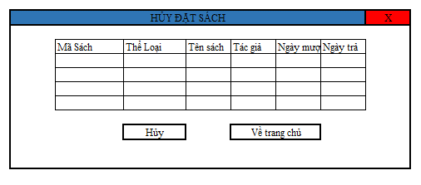
 | 2.1. Screen image

 |  | Màn hình thông báo

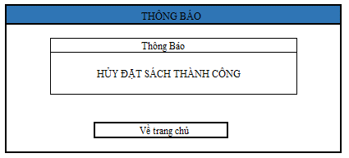

 | 2.2. Screen items

 |  | # | Item name |  | Control |  | Data type | I/O | Mandatory |  | Default Value | Range Value
 |  | 1 | Hủy đặt sách label |  | Label |  | Text | O
 |  | 2 | Đặt sách gridview |  | gridview |  | Text | O
 |  | 3 | Hủy đặt sách button |  | button
 |  | 4 | Về trang chủ button |  | button

Quản lý sách
 |  |  |  |  | Process |  | Screen ID |  |  |  | Screen Name |  |  |  | Created PIC | Created Date | Approved Date
 |  |  |  |  | Screen Design |  | SCR_LIMS_013 |  |  |  | Quản lý sách |  |  |  |  |  | MMDDYYY

1. Overview

 | Màn hình cho phép Librarianquản lý sách và sử dụng các chức năng như thêm, xóa, sửa

2. Screen Design
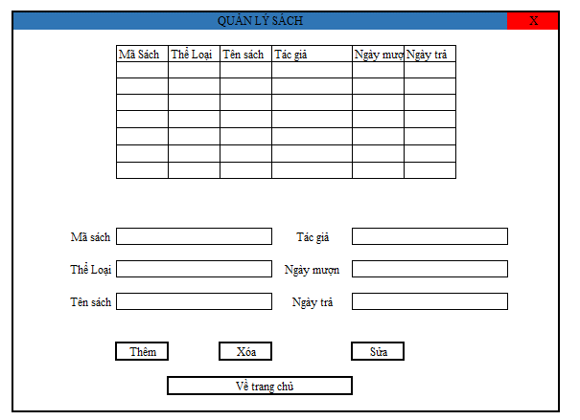
 | 2.1. Screen image

 |  | Màn hình hiển thị lỗi cho các trường hợp không hợp lệ:
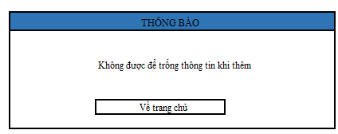

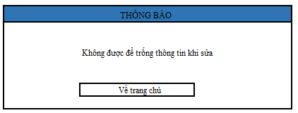

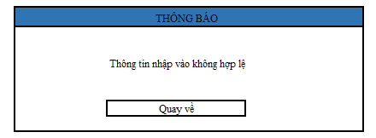

 | 2.2. Screen items

 |  | # | Item name |  |  | Control |  | Data type | I/O | Mandatory |  | Default Value | Range Value
 |  | 1 | Quản lý sách label |  |  | Label |  | Text | O
 |  | 2 | Thông tin sách gridview |  |  | gridview |  | Text | O
 |  | 3 | Mã sách label |  |  | Label |  | Text | O
 |  | 4 | Mã sách |  |  | Textbox |  | Text | I | x
 |  | 5 | Thể loại label |  |  | Label |  | Text | O
 |  | 6 | Thể loại |  |  | Textbox |  | Text | I | x |  |  |  | Chỉ được nhập số
 |  | 7 | Tên sách label |  |  | Label |  | Text | O
 |  | 8 | Tên sách |  |  | Textbox |  | Text | I | x
 |  | 9 | Tác giả label |  |  | Label |  | Text | O
 |  | 10 | Tác giả |  |  | Textbox |  | Text | I | x
 |  | 11 | Ngày mượn label |  |  | Label |  | Text | O
 |  | 12 | Ngày mượn |  |  | datetime picker |  | string | I | x
 |  | 13 | Ngày trà label |  |  | Label |  | test | O
 |  | 14 | Ngày trả |  |  | datetime picker |  | string | I | x
 |  | 15 | Thêm button |  |  | button
 |  | 16 | Sửa button |  |  | button
 |  | 17 | Xóa button |  |  | button
 |  | 18 | Về trang chủ button |  |  | button

 | 2.3. Main screen interaction
 |  | 1) Hệ thống sẽ validate dữ liệu như sau:
 |  |  | a) Thông báo lỗi ngay khi nhập dữ liệu, khi trỏ chuột loss focus
 |  |  | b) Hoặc khi user click vào [Thêm] button [Xóa] button [Sửa] button
 |  |  | c) Lỗi sẽ được hiển thị như sau:

 |  |  |  | - Khi nhập giá trị không phải là số vào các trường có data type là Number hệ thống hiển thị message "Chỉ được nhập số"
 |  |  |  | - Khi save dữ liệu mà các trường Required là Null thì hệ thống sẽ hiển thị thông báo lỗi "[Lỗi] Không được để trống thông tin"
 |  |  |  | - Khi nhập dữ liệu vào trường Textbox, hệ thống sẽ chặn không cho user nhập vượt quá maxlenght quy định
 |  |  |  | - Khi hệ thống không nhận dạng được format trường Date thì hệ thống sẽ thông báo lối "[Date field name] is formated DD-MMM-YY"
 |  |  | d) Bấm vào [Cancel] button
 |  |  | e) Trỏ chuột sẽ focus vào field bị lỗi.

 | 2.4. Screen displaying
 |  | 1) Thông báo lỗi cho các trường hợp không hợp lệ sẽ thực hiên như sau:
 |  |  | - Các dữ liệu không hợp lệ sẽ được hiển thị bằng màu đỏ
 |  |  | - Hệ thống hiển thị thông báo lỗi cho từng trường hợp không hợp lệ theo quy luật từ trên xuống dưới, từ trái qua phải.

 |  | 2) Đối với trường combo box:
 |  |  | Độ rộng của trường combo được fix cứng, nếu dữ liệu dài quá độ rộng thì toàn bộ nội dung dữ liệu sẽ được hiển thị như tooltip.
 |  |  | Dữ liệu sẽ được sort theo Alphabet để người dùng chọn

 |  | 3) Khi màn hình Create new project được open, trỏ chuột sẽ focus váo trường nhập đầu tiên của màn hình, sau đó sẽ di chuyển theo quy luật từ trên xuống dưới, từ trái qua
 |  |  | phải khi user bấm phím Tab trên bàn phím.

 |  | 4) Khi create project mà không phải sub-project thì vùng parent project sẽ được hide đi

Quản lý user
 |  |  |  |  | Process |  | Screen ID |  |  |  | Screen Name |  |  | Created PIC | Created Date | Approved Date
 |  |  |  |  | Screen Design |  | SCR_LIMS_011 |  |  |  | Quản lý user |  |  |  |  | MMDDYYY

1. Overview

 | Màn hình cho phép Librarian quản lý sáchthông tin user và dùng các chức năng thêm, xóa, sửa

2. Screen Design

 | 2.1. Screen image
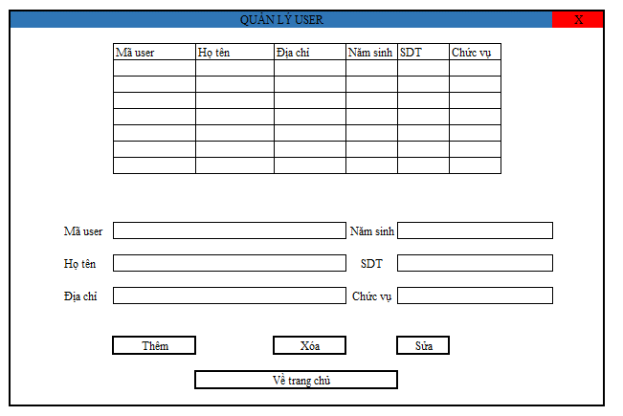

 |  | Màn hình hiển thị lỗi cho các trường hợp không hợp lệ:

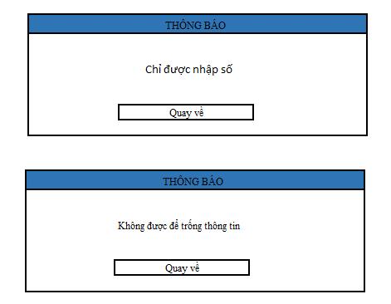

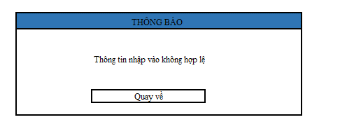

 | 2.2. Screen items

 |  | # | Item name |  |  | Control |  | Data type | I/O | Mandatory |  | Default Value | Range Value
 |  | 1 | Quản lý user label |  |  | Label |  | Text | O
 |  | 2 | Thông tin user gridview |  |  | gridview |  | Text | O
 |  | 3 | Mã user label |  |  | Label |  | Text | O
 |  | 4 | Mã user |  |  | Textbox |  | Text | I | x
 |  | 5 | Họ tên label |  |  | Label |  | Text | O
 |  | 6 | Họ tên |  |  | Textbox |  | Text | I | x
 |  | 7 | Địa chỉ label |  |  | Label |  | Text | O
 |  | 8 | Địa chỉ |  |  | Textbox |  | Text | I | x
 |  | 9 | Năm sinh label |  |  | Label |  | Text | O
 |  | 10 | Năm sinh |  |  | datetime picker |  | String | I | x
 |  | 11 | Số điện thoại label |  |  | Label |  | Text | O
 |  | 12 | Số điện thoại |  |  | Textbox |  | int | I | x
 |  | 13 | Chức vụ label |  |  | Label |  | test | O
 |  | 14 | Chức vụ |  |  | Textbox |  | Text | I | x
 |  | 15 | Thêm button |  |  | button
 |  | 16 | Sửa button |  |  | button
 |  | 17 | Xóa button |  |  | button
 |  | 18 | Về trang chủ button |  |  | button

 | 2.3. Main screen interaction
 |  | 1) Hệ thống sẽ validate dữ liệu như sau:
 |  |  | a) Thông báo lỗi ngay khi nhập dữ liệu, khi trỏ chuột loss focus
 |  |  | b) Hoặc khi user click vào [Thêm] button [Xóa] button [Sửa] button
 |  |  | c) Lỗi sẽ được hiển thị như sau:

 |  |  |  | - Khi nhập giá trị không phải là số vào các trường có data type là Number hệ thống hiển thị message "Chỉ được nhập số"
 |  |  |  | - Khi save dữ liệu mà các trường Required là Null thì hệ thống sẽ hiển thị thông báo lỗi "[Lỗi] Không được để trống thông tin"
 |  |  |  | - Khi nhập dữ liệu vào trường Textbox, hệ thống sẽ chặn không cho user nhập vượt quá maxlenght quy định
 |  |  |  | - Khi hệ thống không nhận dạng được format trường Date thì hệ thống sẽ thông báo lối "[Date field name] is formated DD-MMM-YY"
 |  |  | d) Bấm vào [Cancel] button
 |  |  | e) Trỏ chuột sẽ focus vào field bị lỗi.

 | 2.4. Screen displaying
 |  | 1) Thông báo lỗi cho các trường hợp không hợp lệ sẽ thực hiên như sau:
 |  |  | - Các dữ liệu không hợp lệ sẽ được hiển thị bằng màu đỏ
 |  |  | - Hệ thống hiển thị thông báo lỗi cho từng trường hợp không hợp lệ theo quy luật từ trên xuống dưới, từ trái qua phải.

 |  | 2) Đối với trường combo box:
 |  |  | Độ rộng của trường combo được fix cứng, nếu dữ liệu dài quá độ rộng thì toàn bộ nội dung dữ liệu sẽ được hiển thị như tooltip.
 |  |  | Dữ liệu sẽ được sort theo Alphabet để người dùng chọn

 |  | 3) Khi màn hình Create new project được open, trỏ chuột sẽ focus váo trường nhập đầu tiên của màn hình, sau đó sẽ di chuyển theo quy luật từ trên xuống dưới, từ trái qua
 |  |  | phải khi user bấm phím Tab trên bàn phím.

 |  | 4) Khi create project mà không phải sub-project thì vùng parent project sẽ được hide đi

Màn hình chính
 |  |  |  | Process |  | Screen ID |  |  |  | Screen Name |  |  | Created PIC | Created Date | Approved Date
 |  |  |  | Screen Design |  | SCR_LIMS_012 |  |  |  | Màn hình chính |  |  |  |  | MMDDYYY

1. Overview

 | Màn hình cho phép Librarian quản lý sáchthông tin user và dùng các chức năng thêm, xóa, sửa

2. Screen Design

 | 2.1. Screen image

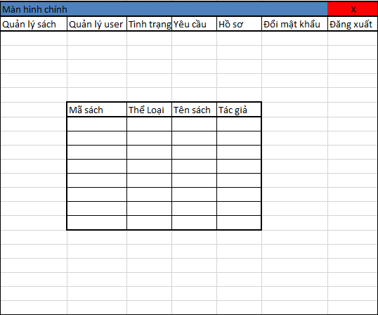

 | 2.2. Screen items

 |  | # | Item name |  | Control |  | Data type | I/O | Mandatory |  | Default Value | Range Value
 |  | 1 | Quản lý sách menu |  | menu |  | Text | O
 |  | 2 | Quản lý user menu |  | menu |  | Text | O
 |  | 3 | Tình Trạng sách menu |  | menu |  | Text | O
 |  | 4 | Yêu cầu menu |  | menu |  | Text | O
 |  | 5 | Hồ sơ menu |  | menu |  | Text | O
 |  | 6 | Đổi mật khẩu menu |  | menu |  | Text | O
 |  | 7 | Đăng xuất menu |  | menu |  | Text | O
 |  | 8 | Thông tin sách gridview |  | gridview |  | Text | O

Yêu cầu
 |  |  |  |  | Process |  | Screen ID |  |  |  | Screen Name |  |  | Created PIC | Created Date | Approved Date
 |  |  |  |  | Screen Design |  | SCR_LIMS_013 |  |  |  | Yêu cầu |  |  |  |  | MMDDYYY

1. Overview

 | Màn hình cho phép Librarian quản lý sáchthông tin user và dùng các chức năng thêm, xóa, sửa

2. Screen Design

 | 2.1. Screen image
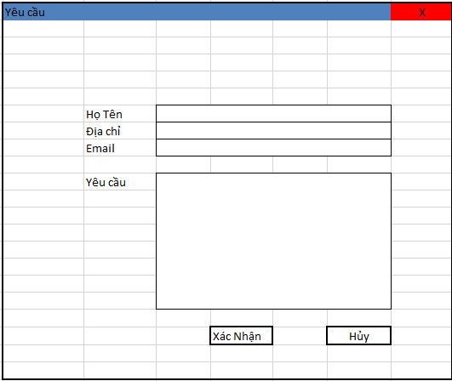

 |  | Màn hình hiển thị lỗi cho các trường hợp không hợp lệ:

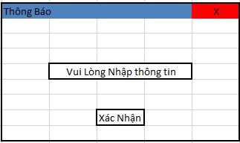

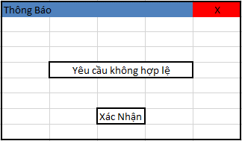

 | 2.2. Screen items

 |  | # | Item name |  |  | Control |  | Data type | I/O | Mandatory |  | Default Value | Range Value
 |  | 1 | Họ tên label |  |  | Label |  | Text | O
 |  | 2 | Họ Tên |  |  | Textbox |  | Text | I
 |  | 3 | Địa chỉ label |  |  | Label |  | Text | O
 |  | 4 | Địa chỉ |  |  | Textbox |  | Text | I | x
 |  | 5 | Email label |  |  | Label |  | Text | O
 |  | 6 | Email |  |  | Textbox |  | Text | I | x
 |  | 7 | Yêu cầu label |  |  | Label |  | Text | O
 |  | 8 | Yêu cầu |  |  | Textbox |  | Text | I | x

 | 2.3. Main screen interaction
 |  | 1) Hệ thống sẽ validate dữ liệu như sau:
 |  |  | a) Thông báo lỗi ngay khi nhập dữ liệu, khi trỏ chuột loss focus
 |  |  | c) Lỗi sẽ được hiển thị như sau:
 |  |  |  | -Khi bỏ trống các ô thông tin thì xuất hiện thông báo "vui lòng nhập thông tin"
 |  |  |  | - Khi nhập không đúng cú pháp hoặc bỏ trống mục yêu cầu thì xuất hiện thông báo "Yêu cầu không hợp lệ"

 | 2.4. Screen displaying
 |  | 1) Thông báo lỗi cho các trường hợp không hợp lệ sẽ thực hiên như sau:
 |  |  | - Các dữ liệu không hợp lệ sẽ được hiển thị bằng màu đỏ
 |  |  | - Hệ thống hiển thị thông báo lỗi cho từng trường hợp không hợp lệ theo quy luật từ trên xuống dưới, từ trái qua phải.

 |  | 2) Đối với trường combo box:
 |  |  | Độ rộng của trường combo được fix cứng, nếu dữ liệu dài quá độ rộng thì toàn bộ nội dung dữ liệu sẽ được hiển thị như tooltip.
 |  |  | Dữ liệu sẽ được sort theo Alphabet để người dùng chọn

 |  | 3) Khi màn hình Create new project được open, trỏ chuột sẽ focus váo trường nhập đầu tiên của màn hình, sau đó sẽ di chuyển theo quy luật từ trên xuống dưới, từ trái qua
 |  |  | phải khi user bấm phím Tab trên bàn phím.

 |  | 4) Khi create project mà không phải sub-project thì vùng parent project sẽ được hide đi

